Herkunft
Zufallsgenerator : https://rechneronline.de/zufallszahlen/

Konfiguration wie unten für 100 Zufallszahlen zu sehen:

https://statologie.de/normalverteilungsdatensatz-generator/

Konfiguration wie unten für 100 Zufallszahlen zu sehen:

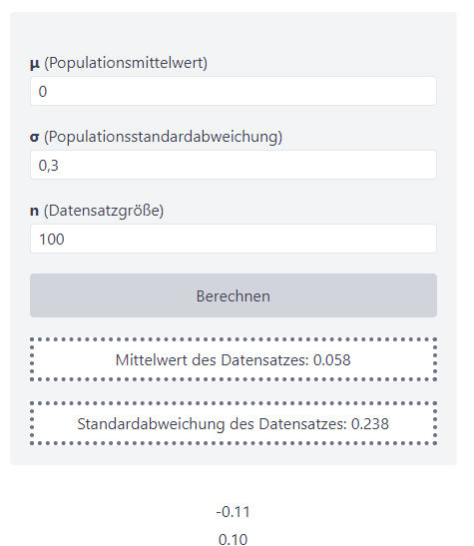

Jede Zufallsreihe wurde komplett neu gezogen.

